solar里新加一本页面
 |  | 以【イベント詳細】为例，添加一个页面（/Solar/Script/Event/EventDetail.js)

一.环境配置
 | 1.SolarView.xml配置

 |  | <object id="EV_EventDetail" parent="EV_Solar_Base">
 |  | <property name="FormID" value="Solar_EventDetail"/>
 |  | <property name="Title" value="イベント詳細"/>
 |  | <property name="JavaScripts">
 |  | <list>
 |  | <value>/Solar/Script/Event/EventDetail.js</value>
 |  | <value>/Solar/Script/Event/EventDetailLayout.js</value> |  |  | //layout一定要在下
 |  | </list>
 |  | </property>
 |  | </object>

 | 2.Service.xml配置

 |  | <object id="EventDetailService" type="Solar.Service.Event.EventDetailService, Solar">
 |  | <property name="Dao" ref="SolarDao"/>
 |  | </object>

 | 3.SqlMap.xml配置

 |  | <sqlMap embedded="Solar.Config.SqlMap.Event.EventDetail.xml, Solar"/>

 | 4.Controller.xml配置

 |  | <object id="EventDetail" type="Solar.Controller.Event.EventDetailController, Solar" singleton="false">
 |  | <property name="Service" ref="EventDetailService"/>
 |  | </object>

二.添加文件

 | 1.IEventDetailService.cs

 |  | using System.Collections.Generic;
 |  | using System.Data;

 |  | namespace Solar.Interface.Service.Event
 |  | {
 |  | public interface IEventDetailService
 |  | {
 |  | }
 |  | }

 | 2.EventDetailService.cs

 |  | using System;
 |  | using System.Collections.Generic;
 |  | using System.Data;
 |  | using PF.Common;
 |  | using Solar.Interface.Dao;
 |  | using Spring.Transaction.Interceptor;
 |  | using Solar.Interface.Service.Event;

 |  | namespace Solar.Service.Event
 |  | {
 |  | public class EventDetailService : IEventDetailService
 |  | {
 |  | /// <summary>
 |  | /// ISolarDao
 |  | /// </summary>
 |  | public ISolarDao Dao { set; get; }
 |  | }
 |  | }

 | 3.EventDetail.xml

 |  | <?xml version="1.0" encoding="utf-8" ?>
 |  | <sqlMap namespace="Web" xmlns="http://ibatis.apache.org/mapping" xmlns:xsi="http://www.w3.org/2001/XMLSchema-instance">

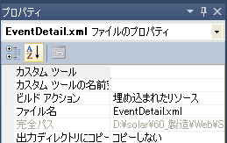
 |  | <statements>
 |  |  | 这里写sql语句

 |  | </statements>

 |  | </sqlMap>
 |  |  |  |  |  | 并将其设置成【埋入】

 | 4.EventDetailController.cs

 |  | using System;
 |  | using System.Collections.Generic;
 |  | using System.Data;
 |  | using System.Web.Mvc;
 |  | using PF.Web.Controller;
 |  | using PF.Web.Model.JsonModel;
 |  | using PF.Web.Util;
 |  | using Solar.Interface.Service.Event;

 |  | namespace Solar.Controller.Event
 |  | {
 |  | /// <summary>
 |  | /// 汎用履歴表示グラフ表示一覧
 |  | /// </summary>
 |  | public class EventDetailController : SolarController
 |  | {
 |  | /// <summary>
 |  | ///汎用履歴表示グラフ表示一覧サービス
 |  | /// </summary>
 |  | public IEventDetailService Service { get; set; }

 |  | /// <summary>
 |  | /// 汎用履歴表示グラフ表示一覧初期表示
 |  | /// </summary>
 |  | /// <returns></returns>
 |  | public ActionResult InitEventDetail()
 |  | {
 |  | //パラメーター
 |  | Dictionary<string, object> para = new Dictionary<string, object>();

 |  | //汎用履歴表示グラフ表示一覧画面
 |  | return View("EV_EventDetail", para);
 |  | }
 |  | }
 |  | }

 | 5.EventDetail.js

 | 6.EventDetailLayout.js

三.添加页面menu

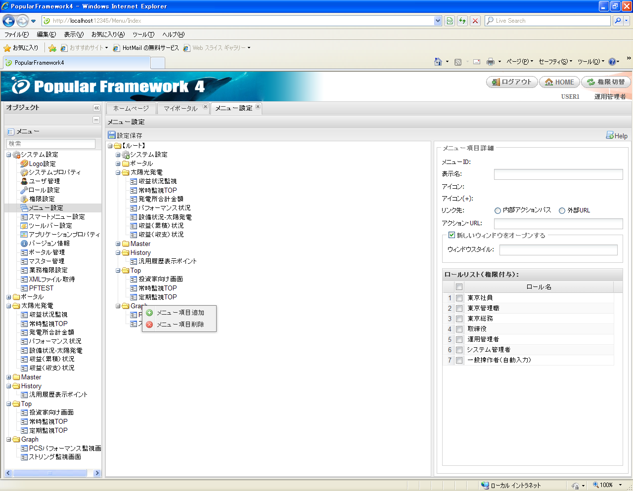

 |  |  |  |  |  |  |  | EventDetail/InitEventDetail

 |  |  |  |  |  |  |  | 勾上

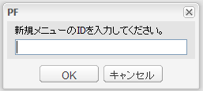

四.添加action权限(删除时顺序相反)

 | 1.t_pf_sys_forms |  |  | 2.t_pf_sys_form_action |  |  | 3.t_pf_sys_form_auth

C#Excel操作
1.导入excel.dll
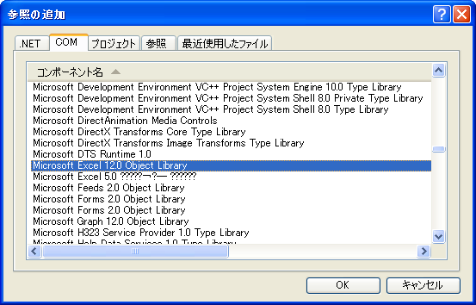

2.导入空间
 | using Microsoft.Office.Core;
 | using Excel = Microsoft.Office.Interop.Excel;

3.代码
 | //创建excel进程
 | Excel.Application _app = new Excel.Application();
 | //显示excel，默认false不显示
 | _app.Visible = true;
 | //打开文件
 | Excel.Workbook _workbook = _app.Workbooks.Open("D:\\発電所グループ帳票フォーマット.xlsx");
 | //获取sheet
 | Excel.Worksheet sheet = (Excel.Worksheet)_workbook.Sheets[2];
 | Excel.Worksheet sheet = (Excel.Worksheet)_workbook.Sheets.get_Item("def"); | //def为sheet名
 | //设置cell里的值，两行效果一样
 | sheet.Range["A1"].set_Value(Type.Missing, "haha");
 | sheet.Cells[1, 1] = "haha";
 | //根据“F10”得到第10行第6列
 | int x = sheet.Range["F10"].Row;
 | int y = sheet.Range["F10"].Column;
 | //清空sheet里的内容(也就是清除所有的行和列)
 | sheet.Rows.Clear();
 | sheet.Columns.Clear();
 | //获取sheet里的有效行数和列数
 | sheet.UsedRange.Columns.Count
 | sheet.UsedRange.Rows.Count
 | //关闭excel进程
 | _app.Quit();

highchart本地导出
1.添加 Svg.dll（把svg转换成图片用）和 itextsharp.dll （生成pdf文件用）文件
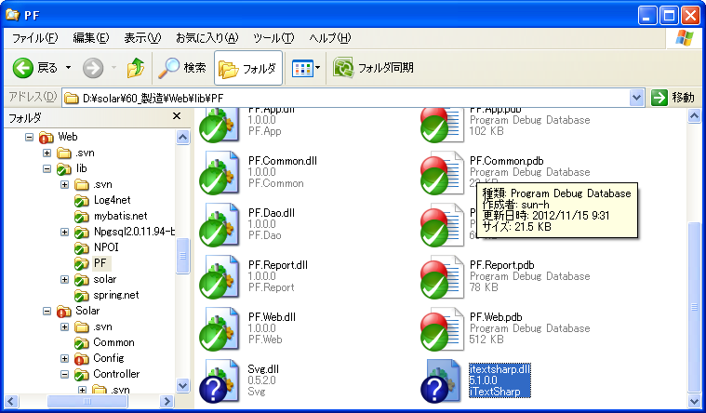

2.导入这两个.dll文件

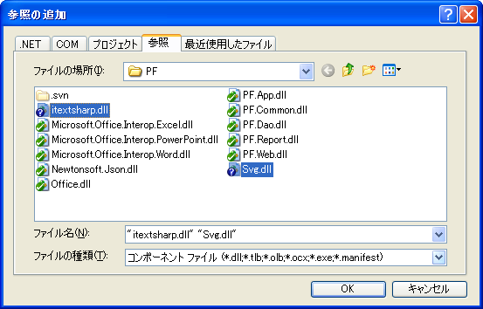

3.修改web.config文件
 | <httpRuntime requestValidationMode="2.0" executionTimeout="300" maxRequestLength="102400"/>

 | 避免出现错误信息：
 | 危険な可能性のある Request.Form 値がクライアント (svg="<svg xmlns:xlink="ht...") から検出されました。

4.在GetFileController.cs里添加生成charts图片action

 | using Svg;
 | using iTextSharp.text;
 | using iTextSharp.text.pdf;
 | using System.Drawing.Imaging;

 | /// <summary>
 | /// ダウンロードチャット
 | /// </summary>
 | /// <returns></returns>
 | [ValidateInput(false)] | //和 【3.修改web.config文件】配套使用
 | public ActionResult DownloadCharts()
 | {
 | if (Request.Form["type"] != null && Request.Form["svg"] != null && Request.Form["filename"] != null)
 | {
 | string tType = Request.Form["type"].ToString();
 | string tSvg = Request.Form["svg"].ToString();
 | string tFileName = Request.Form["filename"].ToString();
 | if (tFileName == "")
 | {
 | tFileName = "chart";
 | }
 | MemoryStream tData = new MemoryStream(Encoding.UTF8.GetBytes(tSvg));
 | MemoryStream tStream = new MemoryStream();
 | string tTmp = new Random().Next().ToString();

 | string tExt = "";
 | string tTypeString = "";

 | switch (tType)
 | {
 | case "image/png":
 | tTypeString = "-m image/png";
 | tExt = "png";
 | break;
 | case "image/jpeg":
 | tTypeString = "-m image/jpeg";
 | tExt = "jpg";
 | break;
 | case "application/pdf":
 | tTypeString = "-m application/pdf";
 | tExt = "pdf";
 | break;
 | case "image/svg+xml":
 | tTypeString = "-m image/svg+xml";
 | tExt = "svg";
 | break;
 | }

 | if (tTypeString != "")
 | {
 | string tWidth = Request.Form["width"].ToString();
 | Svg.SvgDocument tSvgObj = SvgDocument.Open(tData);
 | switch (tExt)
 | {
 | case "jpg":
 | tSvgObj.Draw().Save(tStream, ImageFormat.Jpeg);
 | break;
 | case "png":
 | tSvgObj.Draw().Save(tStream, ImageFormat.Png);
 | break;
 | case "pdf":
 | PdfWriter tWriter = null;
 | Document tDocumentPdf = null;
 | try
 | {
 | tSvgObj.Draw().Save(tStream, ImageFormat.Png);
 | tDocumentPdf = new Document(new Rectangle((float)tSvgObj.Width, (float)tSvgObj.Height));
 | tDocumentPdf.SetMargins(0.0f, 0.0f, 0.0f, 0.0f);
 | iTextSharp.text.Image tGraph = iTextSharp.text.Image.GetInstance(tStream.ToArray());
 | tGraph.ScaleToFit((float)tSvgObj.Width, (float)tSvgObj.Height);

 | tStream = new MemoryStream();
 | tWriter = PdfWriter.GetInstance(tDocumentPdf, tStream);
 | tDocumentPdf.Open();
 | tDocumentPdf.NewPage();
 | tDocumentPdf.Add(tGraph);
 | tDocumentPdf.CloseDocument();
 | }
 | catch (Exception ex)
 | {
 | throw ex;
 | }
 | finally
 | {
 | tDocumentPdf.Close();
 | tDocumentPdf.Dispose();
 | tWriter.Close();
 | tWriter.Dispose();
 | tData.Dispose();
 | tData.Close();

 | }
 | break;

 | case "svg":
 | tStream = tData;
 | break;
 | }

 | Response.ClearContent();
 | Response.ClearHeaders();
 | Response.ContentType = tType;
 | Response.AppendHeader("Content-Disposition", "attachment; filename=" + tFileName + "." + tExt + "");
 | Response.BinaryWrite(tStream.ToArray());
 | Response.End();
 | }
 | }

 | JsonModelMessage msg = new JsonModelMessage(true, true);
 | return Content(msg);
 | }

5.在GeneratorStatusCharts.js文件里添加属性
 | exporting: {
 | filename: 'chart',
 | url: '../GetFile/DownloadCharts'
 | },

javaWebService&WCF
jdk1.7调用webService(1.6相同)

一.服务端代码：
 | package jws.service;

 | import javax.jws.WebService;
 | import javax.xml.ws.Endpoint;
 | import javax.jws.WebMethod;

 | @WebService
 | public class JavaWs {
 |  | @WebMethod |  |  | //可不写
 |  | public String doSomething(){
 |  |  | return "Service invoked!";
 |  | }

 |  | public static void main(String[] args){
 |  |  | String url = "http://localhost:8889/javaWebService/jws.service.JavaWs";
 |  |  | Endpoint.publish(url, new JavaWs());
 |  | }
 | }

二.启动服务后通过wsimport工具创建客户端
 | 1.服务启动后在浏览器里打上
 |  | http://localhost:8889/javaWebService/jws.service.JavaWs?wsdl
 | 后会在页面上显示一个xml文件内容，此时表明服务已经开启。
 | 2.在cmd里cd到src文件夹下打上命令：
 |  | wsimport –p jws.client –keep http://localhost:8889/javaWebService/jws.service.JavaWs?wsdl
 | 注：
 |  | 1).当wsimport不识别时，在环境变量里配置一下C:\Program Files\Java\jdk1.7.0_01\bin，该文件夹里有个wsimport.exe可执行文件
 |  | 2).千万不能开代理，否则也无法生成客户端
 | 3.调用webservice
 |  | import jws.client.JavaWs;
 |  | import jws.client.JavaWsService;

 |  | JavaWs client = new JavaWsService().getJavaWsPort();
 |  | System.out.println(client.doSomething());

java调用.net的wcf
 | .net的server端：
 |  | //服务接口
 |  | [ServiceContract]
 |  | public interface IAthorService
 |  | {
 |  | [OperationContract]
 |  | string Test(string str);
 |  | }
 |  | //服务实现类
 |  | public class AthorService : IAthorService
 |  | {
 |  | public string Test(string str)
 |  | {
 |  | return str + "Hellow World!";
 |  | }
 |  | }
 |  | //启动服务
 |  | private void BeginService()
 |  | {
 |  | //step 1
 |  | Uri addr = new Uri("http://localhost:8000/wcf/Service");
 |  | //step 2
 |  | ServiceHost host = new ServiceHost(typeof(AthorService), addr);

 |  | try
 |  | {
 |  | //step 3
 |  | //必须要new BasicHttpBinding，而不是WSHttpBinding，否则java端wsimport后无法生成IAthorService和AthorService
 |  | //host.AddServiceEndpoint(typeof(IAthorService), new WSHttpBinding(), "AthorService");
 |  | host.AddServiceEndpoint(typeof(IAthorService), new BasicHttpBinding(), "AthorService");
 |  | //step 4
 |  | ServiceMetadataBehavior smb = new ServiceMetadataBehavior();
 |  | //true表示wcf服务会生成wsdl，否则无法被java调用
 |  | smb.HttpGetEnabled = true;
 |  | host.Description.Behaviors.Add(smb);
 |  | //step 5
 |  | host.Open();
 |  | }
 |  | catch (CommunicationException ce)
 |  | {
 |  | host.Abort();
 |  | }
 |  | }

 | java的client端：
 |  | 1.通过wsimport生成客户端
 |  |  | wsimport -p ws.client -keep http://localhost:8000/wcf/Service?wsdl
 |  | 2.调用服务方法
 |  |  | import ws.client.*;

 |  |  | public class Run {
 |  |  |  | public static void main(String[] args){
 |  |  |  |  | AthorService client = new AthorService();
 |  |  |  |  | String str = client.getBasicHttpBindingIAthorService().test("guantong ");
 |  |  |  |  | System.out.println(str);
 |  |  |  | }
 |  |  | }

 | .net的client端：

 |  | 1.客户端添加service服务

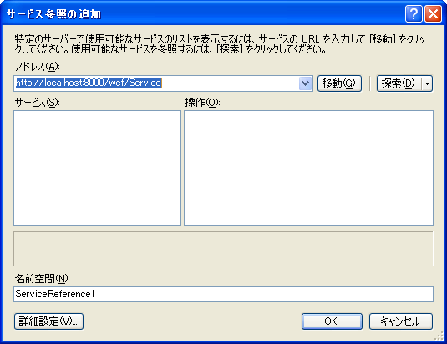

 |  |  |  |  |  |  |  | http://localhost:8000/wcf/Service?wsdl 也可以

 |  |  |  |  |  |  |  | 点OK，添加成功

 |  | 2.客户端调用服务方法
 |  |  | AuthorServiceClient client = new AuthorServiceClient();
 |  |  | MessageBox.Show(client.SayHellowWorld("gt"));

单工
 | 单向方法不得返回一个值或具有 ref 或 out 参数
 | IsOneWay=true 表示单向
半双工
 | 即请求-答复，是默认协定，IsOneWay=false(可省略)
双工
 | 客户端和服务器可以独立地相互通信，这样双方都可以启动对另一方的呼叫
 | C/S 之间的两个单向协定组成(即 IsOneWay=true)

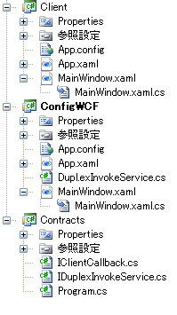
创建双工应用
 | 1.在工程里创建3个项目：
 |  | 1）客户端：Client
 |  | 2)服务端：ConfigWCF
 |  | 3)契约接口：Contracts （命令行工程，不能是空工程，否则无法编译）
 |  | 4）上面1和2都要导入3和System.ServiceModel

 | 2.Contracts中的接口

 |  | using System.ServiceModel;

 |  | namespace Contracts
 |  | {
 |  | [ServiceContract(CallbackContract=typeof(IClientCallback))]
 |  | public interface IDuplexInvokeService
 |  | {
 |  | [OperationContract(IsOneWay=true)]
 |  | void InvokeService(string str);
 |  | }
 |  | }

 |  | using System.ServiceModel;

 |  | namespace Contracts
 |  | {
 |  | public interface IClientCallback
 |  | {
 |  | [OperationContract(IsOneWay=true)]
 |  | void ClientInvoke(string str);
 |  | }
 |  | }

 | 3.ConfigWCF服务端实现
 |  | 1）实现服务
 |  | using System.Windows;
 |  | using System.ServiceModel;
 |  | using Contracts;

 |  | namespace ConfigWCF
 |  | {
 |  | public class DuplexInvokeService : IDuplexInvokeService
 |  | {
 |  | public void InvokeService(string str)
 |  | {
 |  | //取得客户端回调实例
 |  | IClientCallback cb = OperationContext.Current.GetCallbackChannel<IClientCallback>();
 |  | MessageBox.Show("Server:" + str);
 |  | //回调客户端
 |  | cb.ClientInvoke(str);
 |  | }
 |  | }
 |  | }

 |  | 2)右键服务商添加一个App.config文件，并添加内容：
 |  | <?xml version="1.0" encoding="utf-8" ?>
 |  | <configuration>

 |  | <system.serviceModel>

 |  | <behaviors>
 |  | <serviceBehaviors>
 |  | <behavior name="">
 |  | <serviceDebug includeExceptionDetailInFaults="false" />
 |  | </behavior>
 |  | </serviceBehaviors>
 |  | </behaviors>

 |  | <services>
 |  | <service name="ConfigWCF.DuplexInvokeService"> |  |  |  | //实现服务所在工程的位置
 |  | //双工通信只能有WSDualHttpBinding(基于http)和NetTcpBinding（基于TCP）两种
 |  | <endpoint address="" binding="netTcpBinding" contract="Contracts.IDuplexInvokeService" /> |  |  |  |  |  |  | //契约接口所在工程的位置
 |  | <host>
 |  | <baseAddresses>
 |  | <add baseAddress="net.tcp://localhost:8000/wcf/Service" /> |  |  |  |  | //服务端发布的服务地址
 |  | </baseAddresses>
 |  | </host>
 |  | </service>
 |  | </services>

 |  | </system.serviceModel>

 |  | </configuration>

 |  | 3）服务端启动
 |  | using System.ServiceModel;
 |  | using Contracts;

 |  | namespace ConfigWCF
 |  | {
 |  | public partial class MainWindow : Window
 |  | {
 |  | private ServiceHost _host = null;

 |  | public MainWindow()
 |  | {
 |  | InitializeComponent();

 |  | this._host = new ServiceHost(typeof(DuplexInvokeService));
 |  | this._host.Open();
 |  | }
 |  | }
 |  | }

 | 4.Client客户端实现
 |  | 1)右键服务商添加一个App.config文件，并添加内容：
 |  | <?xml version="1.0" encoding="utf-8" ?>
 |  | <configuration>

 |  | <system.serviceModel>

 |  | <client>
 |  | <endpoint name="DuplexInvokeServiceClient"
 |  | address="net.tcp://localhost:8000/wcf/Service"
 |  | binding="netTcpBinding"
 |  | contract="Contracts.IDuplexInvokeService" />
 |  | </client>

 |  | </system.serviceModel>

 |  | </configuration>

 |  | 2）调用服务及响应回调

 |  | using System.ServiceModel;
 |  | using Contracts;

 |  | namespace Client
 |  | {
 |  | public partial class MainWindow : Window, IClientCallback |  |  |  | //客户端主窗口作为回调的实现
 |  | {
 |  | //访问服务端的代理工厂
 |  | private DuplexChannelFactory<IDuplexInvokeService> client = null;

 |  | public MainWindow()
 |  | {
 |  | InitializeComponent();
 |  | //获取服务端代理工厂，第二个参数DuplexInvokeServiceClient是上面配置文件里的endpoint的name属性
 |  | this.client = new DuplexChannelFactory<IDuplexInvokeService>(new InstanceContext(this), "DuplexInvokeServiceClient");
 |  | }
 |  | //实现回调方法
 |  | public void ClientInvoke(string str)
 |  | {
 |  | MessageBox.Show("client:" + str);
 |  | }

 |  | private void btnInvoke_Click(object sender, RoutedEventArgs e)
 |  | {
 |  | //取得代理
 |  | IDuplexInvokeService proxy = this.client.CreateChannel();
 |  | //调用服务
 |  | proxy.InvokeService("haha");
 |  | }
 |  | }
 |  | }

Sheet1
StringMonitoringScreen |  |  |  |  | CalculateParameter |  |  | 与外设不一样的画面：
PowerCompanySlipInput => PCSInput |  |  |  |  |  |  |  |  | BD2800_発電所パフォーマンス監視画面.xlsx
PCSInputDetail |  |  |  |  | PF4SVN: guan-t guan-t |  |  |  | BD2300_イベント一覧.xlsx
 |  |  |  |  |  |  |  |  | BD33_PCS,遮断器などStatus表示.xlsx
PCSCircuitBreakerOperateVerify |  |  |  |  |  |  |  |  | BD2600_収益状況表示(累積).xlsx
 |  |  |  |  |  |  |  |  | BD3200_収益状況実績表画面.xlsx |  |  |  | 発電所グループ
 |  |  |  |  |  |  |  |  | BD3500_異常検知パラメータ情報一覧.xlsx |  |  |  | grid列
EventLogin |  |  |  |  |  |  |  |  | BD3800_ユーザグループ関連・ユーザ設定.xlsx |  |  |  | grid列
EventList |  |  |  |  |  |  |  |  | BD4200_エクスポット.xlsx |  |  |  | 没有该画面
 |  |  |  |  |  |  |  |  | BD4300_一括登録.xlsx
PSPerformanceMonitoring |  |  |  |  |  |  |  |  | BD4400_GW用エクスポット.xlsx |  |  |  | 没有该画面
 |  |  |  |  |  |  |  |  | BD4500_発電所削除.xlsx |  |  |  | 没有该画面
OperateRecordMonitoring
 |  |  |  | 0:manager
EPGGuageDisplay |  |  |  |  | イベント一覧

 |  |  |  |  |  |  | C:\Documents and Settings\All Users\Application Data\Microsoft\HelpLibrary\

 |  |  |  | Analyst
 |  |  |  | Manager
 |  |  |  | Operator |  |  |  |  |  |  | 発電量
 |  |  |  | systemp |  |  |  |  |  |  | ＸＸＸ発電所

 |  |  |  |  |  |  |  |  |  |  | ０～１２０
 |  |  |  |  |  |  | 2012/9/12 17:14:00.17 |  |  |  | ０～１００ 绿色
 |  |  |  |  |  |  | Administrator |  |  |  | 100~120 黄色

UrgencyEventPopUp |  |  |  |  |  |  |  |  |  |  | 指针值显示

 |  |  |  |  |  |  |  | ●顧客B
 |  |  |  |  |  |  | 413938406 | URL:http://ph2mki.popular-soft.com |  |  | BD2400_発電状況表示.xlsx
 |  |  |  |  |  |  |  |  |  |  | BD2500_収益状況表示.xlsx
 |  |  |  |  |  |  |  | ユーザID パスワード |  |  | BD2600_収益状況表示(累積).xlsx
 |  |  |  |  |  |  |  | ①manager solar01@ |  |  | BD2700_詳細発電状況表示.xlsx
var grid1 = Ext.create('Ext.grid.Panel', { |  |  |  |  |  |  |  | ②operator1 solar01@ |  |  | BD2800_発電所パフォーマンス監視画面.xlsx
store: getLocalStore(), |  |  |  |  |  |  |  | ③operator2 solar01@ |  |  | BD2900_PCSパフォーマンス監視画面.xlsx
columns: [ |  |  |  |  |  |  |  | ④webUser1 solar01@ |  |  | BD3000_ストリング監視画面.xlsx
{text: "Company", flex: 1, dataIndex: 'company'}, |  |  |  |  |  |  |  | ⑤webUser2 solar01@ |  |  | BD3610_汎用履歴表示_グラフ表示.xlsx
{text: "Price", renderer: Ext.util.Format.usMoney, dataIndex: 'price'}, |  |  |  |  |  |  |  | ⑥webGetData solar01@
{text: "Change", dataIndex: 'change'}, |  |  |  |  |  |  |  | ⑦analyst solar01@ | 先看指摘：\40_外部設計\外部設計書_レビュー結果\MOCKUPレビュー\モックアップ指摘_120929.xlsx
{text: "% Change", dataIndex: 'pctChange'}, |  |  |  |  |  |  |  | ⑧all solar01@
{text: "Last Updated", renderer: Ext.util.Format.dateRenderer('m/d/Y'), dataIndex: 'lastChange'}
], |  |  |  |  |  |  |  |  |  |  | t1.pst_id IN () AND
width: 600, |  |  |  |  |  |  |  |  |  |  | t1.urgency >= #urgency# AND
height: 300, |  |  |  |  |  |  |  |  |  |  | t1.importance >= #importance# AND
plugins: [{ |  |  |  |  |  |  |  |  |  |  | t1.event_type IN () AND
ptype: 'rowexpander', |  |  |  |  |  |  |  |  |  |  | t3.EQUIPMENT_KUBUN IN ()
rowBodyTpl : [ |  |  |  |  |  |  |  |  |  |  | t1.CORRESPOND_STATUS =
'<p><b>Company:</b> {company}</p><br>', |  |  |  |  |  |  | 13610867785 | s
'<p><b>Summary:</b> {desc}</p>'
] |  |  |  |  |  |  | 18241106987 | m
}],
collapsible: true, |  |  |  |  |  |  | window.opener.cls
animCollapse: false, |  |  |  |  |  |  | parent.parent.window.openNodeWindow('EarningsStatus');
title: 'Expander Rows in a Collapsible Grid',
iconCls: 'icon-grid',
renderTo: Ext.getBody() |  |  |  |  |  | PopularFramework4
}); |  |  |  |  |  | http://192.168.20.8:443/svn/PopularFramework4

SELECT COUNT(0) AS EVENT_CT FROM T_SL_PST_EVENT_INFO WHERE PST_ID IN ( SELECT PST_ID FROM T_SL_PST WHERE PST_ID IN ( SELECT PST_ID FROM T_SL_PST_GROUP_DETAIL WHERE PST_GROUP_ID IN (1003, 1004, 1006, 1005, 1007) ) ) AND EVENT_ID > 0 AND EVENT_GEN_KUBUN <> 5 AND EVENT_GEN_KUBUN <> 3 AND IMPORTANCE > 21 AND NEW_CORRESPOND_STATUS = 0 AND SUBSTRING(EQUIPMENT_ID FROM 2 FOR 2) <> '00'

测试：从50考到70里头
 |  |  |  |  |  | 106 0 212 |  | 発電所グループ０１->広島発電場8

单测BUG登陆到：http://project.popular-soft.com/trac/solar/wiki |  |  |  |  |  |  | CSVdownload部分代码，参照solar\60_製造\Web\Solar\Controller\Graph\GeneratorStatusController.cs
 |  |  |  |  |  |  | 177行的方法
 |  |  |  |  | 関桐カントウ
BUG: |  |  |  |  |  |  | <httpRuntime executionTimeout="300" maxRequestLength="102400"/>
 | 1.对应状况初期表示值
 | 2.每点一次sort后都会开启一个时钟
 | 3.grid里的【发生场所】始终为空，因为在登陆event的时候机器ID和PSC_BOX_ID都默认为0
 | 4.详细里“状态”comboBox的初期值不对，应为grid里的第一行
 | 5.详细NO.2
 | 6.详细NO.8
 | 7.一览里的结束时间
 | 8.登陆画面里：【登録したポイントIDが「ユーザ設定発電所状態」の場合、設備状態テーブルを更新する】的「ユーザ設定発電所状態」没判断
 | 9.详细里【状态】隐藏场合，履历追加的【状态】没值，抛error
 | 10.详细大于20条时，最上方的header部分数据为本页的最后一条 |  |  |  |  |  | CASE4「東京」発電所の一時履歴テープル「ＸＸＸ」データを処理しません。
 | 11.登陆变换发电所时不还原初期值 |  |  |  |  |  | CASE7「東京」発電所の一時履歴テープル「ＸＸＸ」データを履歴テープル「ｘｘｘ」へ移動しました。
 |  |  |  |  |  |  | CASE23「東京」発電所の履歴テープル「ＸＸＸ」データを登録しました/登録しません。
未对应： |  |  |  |  |  |  | CASE25履歴テープル「履歴1分＿Ｎ」で80日超えるデータを削除しました。
 | 1.【重要度】和【紧急度】的判断要从DB里取 |  |  |  |  |  | 履歴テープル「履歴10分＿Ｎ」で730日超えるデータを削除しました。
 | 2.上传文件check改为submit提交，由Request.FILE[0]取得 |  |  |  |  |  | CASE28 VACUUM処理成功。
 | 3.日次10分删除日80改为730
 | 4.所有关于发电所检索的，都要加上顾客ID这个检索条件，各位检查一下自己的代码

 | 1.error的log后再加一个说明log
 | 2.VACUUM做成整库的形式
 | 3.如果tmp表不存，则转到下一个执行，不立即停止。
 | 4.日月次的数据移动一套一套来(插入、删除、更新) |  |  |  |  |  | #548:原因是t_sl_equipment_status表里没有pst_id为52且point_id=11110000的数据
 | 5.送信时同一发电所只送一次，但履历要写入
 | 6.一览里的汉字参数去掉，改由后台取
 | 7.从检索状态变为监视状态后sort也需要恢复默认(event_id asc)
 | 8.确认对一下送信那个流程图和代码是否一致 |  |  |  |  |  |  | var treePnl = Ext.getCmp('treePnl');
 | 9.すでに処理済のデータが来た場合、エラーログに関連情報を出力する |  |  |  |  |  |  | treePnl.fireEvent('itemclick', treePnl, treePnl.getSelectionModel().getLastSelected());
 | 10.eventDetail的发生时刻改成更新日时，columnName不变
 | 11.batchMail 送信失败还是成功处理；送信内容空行 |  |  |  |  |  |  |  |  | BD3320 | panelGrid | Solar_PCSCircuitBreakerOperateVerify
 |  |  |  |  |  |  |  |  |  | BD3400 | panelGrid | Solar_PointSelect
变更： |  |  |  |  |  |  |  |  |  | BD3400 | panelGrid | Solar_PointSelectForSys
 | 2012/11/13 batch送信: |  |  |  |  |  |  |  |  | BD3420 | panelGrid | Solar_CalculateParameter
 |  | ①最新5件： |  |  |  |  |  |  |  | BD3500 | panelGrid | Solar_PointParaInfoUser
 |  | 1-5件：緊急度レベルが高い、N件を送付します。 |  |  |  |  |  |  |  | BD3600 | gridLeft | Solar_HistorySetting
 |  | >5件：緊急度レベルが高い、最新５件を送付します。 |  |  |  |  |  |  |  |  | gridRight | Solar_HistorySetting
 |  | ②「--------------------」がない |  |  |  |  |  |  |  | BD3800 | gridUser | Solar_UserGroupForUserSetting
 |  | ③「以上。」がない |  |  |  |  |  |  |  | BD3810 | gridPSTGroup | Solar_UserGroupForPSTGroupSetting
 | 2012-11-15
 |  | ①「ストリング履歴１時」のデータは、日次バッチで処理する |  |  |  |  |  |  | #598 | GraphHistorySearch.xml
 |  | ②保存期間：62日 |  |  |  |  |  |  |  | EventList.xml
 | 2012-11-20 |  |  |  |  |  |  |  |  | EventListManager.xml
 |  | #435:顧客管理者の場合は、表示開始時刻の初期値：現在の日時-1ヶ月+1 |  |  |  |  |  |  |  | EventLogin.xml
 | 2012-11-22 |  |  |  |  |  |  |  |  | EPGGuageDisplay.xml
 |  | [日次バッチ]すでに処理済のデータが来た場合、エラーログに関連情報を出力する |  |  |  |  |  |  |  | OperateRecord.xml
 | 2012-11-26 |  |  |  |  |  |  |  |  | OperateRecordMonitoring.xml
 |  | sent_mail_address字段删除 |  |  |  |  |  |  |  | CustomerDetail.xml
 | 2012-11-27 |  |  |  |  |  |  |  |  | CustomerList.xml
 |  | 「４．２．４」の更新日時の設定を変更する(イベント発生時刻を設定する) |  |  |  |  |  |  |  | CustomerSetting.xml
 | 2012-12-05 |  |  |  |  |  |  |  |  | MachineDetailUpdate.xml
 |  | BD4600_操作記録の保存期間対応 |  |  |  |  |  |  |  | PSTCatalog.xml
 |  | 日次バッチにて、保存期間3ヶ月(93日)超の操作記録を削除するように処理追加。 |  |  |  |  |  |  |  | PCSEquipmentStatus.xml
 | 2012-12-12 |  |  |  |  |  |  |  |  | PackageInsert.xml
 |  | BD2300_(Manager向け)画面にてダウンロードボタンとダウンロード機能を追加してください |  |  |  |  |  |  |  | CalculateParameter.xml
 | 2012/12/14~2012/12/19 |  |  |  |  |  |  |  |  | PointEdit.xml
 |  | 日次月次压力数据变更 |  |  |  |  |  |  |  | ReportExport.xml
 | 2012-12-20
 |  | #788：履歴保持期間確認
 | 2012-12-25 |  |  |  |  |  |  |  | \\192.168.100.53
 |  | #813:BD7400_業務常時処理（メール送信）_送信メール履歴
 |  | 【条件】 |  |  |  |  |  |  | administrator
 |  | 同じ発電所に緊急イベントが７件発生した |  |  |  |  |  | #833 #836 | 1122aaBB@@
 |  | 【変更前】
 |  | 最新５件をメール送信し、最新５件のみを「送信メール履歴」に登録する |  |  |  |  |  |  | \\192.168.100.53\c\solar\Logs
 |  | 【変更後】 |  |  |  |  |  | 对应：#837 #839
 |  | 最新５件をメール送信し、７件を「送信メール履歴」に登録する |  |  |  |  |  | 测：#841

/60_製造/Web/Web/PF.Resources.xml
/60_製造/Web/Solar/Config/InputCheckRule/DeviceStatusSolarCheckRule.xml
/60_製造/Web/Solar/Config/InputCheckRule/Master/PSTGroupInfoListCheckRule.xml
/60_製造/Web/Solar/Config/InputCheckRule/Master/PointEditCheckRule.xml
/60_製造/Web/Solar/Config/InputCheckRule/Master/UpdatePSTGroupDetailCheckRule.xml
/60_製造/Web/Solar/Config/InputCheckRule/Master/UpdateUserGroupDetailCheckRule.xml
/60_製造/Web/Solar/Config/InputCheckRule/Master/UserGroupForPSTGroupSettingCheckRule.xml
/60_製造/Web/Solar/Config/InputCheckRule/Master/UserGroupForUserSettingCheckRule.xml
/60_製造/Web/Solar/Config/InputCheckRule/Report/PDFReportCreateWebUserCheckRule.xml
/60_製造/Web/Solar/Config/InputCheckRule/Report/ReportCreateCheckRule.xml
/60_製造/Web/Solar/Solar.csproj

所改51DB数据
 | 201212/05
 |  | t_sl_pst
 |  |  | pst_id：6104 |  | output_scale=1000 |  | begin_operation_day=2012-10-01

1，以文档的Form名和Action名为基准，检查DB。51DB 直接修改 |  |  |  |  |  | 1.10602的title下面右对齐，放到一个控件里
2，DB中可能有多余的Action=》指摘出来，做成一览 |  |  |  |  |  | 2.注册控件的xtype，使grid里可以用
3，文档中也可能有多余=〉指摘出来，做成一览
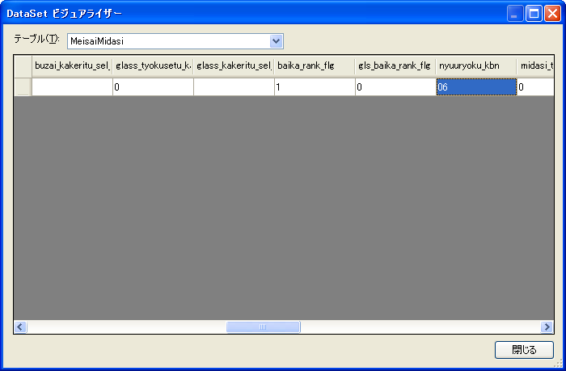
4，检查：t_pf_sys_form_action，t_pf_sys_forms

修改前，把51DB（2个表）备份一下

PH2环境
<add key="Server" value="192.168.100.51"/>
<add key="Port" value="5432"/>
<add key="database" value="solar"/>
<add key="userid" value="postgres"/>
<add key="password" value="1122aaBB@@"/>

LoginController.cs 89行
strUrl = "ph2mki";

GetFileController.cs 78行
strUrl = "ph2mki";

